Diagnóstico
DIAGNÓSTICO — o dano caiu? algo deu errado?
Sintoma → causa provável → correção. Abaixo, análise do seu setup atual (imagens da planilha antiga).
Sintoma | O que fazer
O zoo parou de bater / sumiu | Spirit acima do limite desliga skills. Veja a reserva no painel de skills e desligue uma não-companion.
Dano caiu depois de trocar arma | A Catha's Balance usa a main-hand do set ativo. Volte para o set com a arma forte.
Silverfist fraco no Ato 4 | Confira os supports do macaco: Feeding Frenzy II · Rage II · Rapid Attacks II · Heft (Muster só entra nos Interlúdios, quando tiver vários tipos de minion). Suba o nível da gem Tame Beast e use Sniper's Mark no boss.
Resists caíram do nada | Idolatry: -4% por Augment que não é Idol. Troque runas/soul cores por Idols ou recapar via gear.
Morro para bleed/burn/poison | Charms Staunching / Ruby / Antidote e resist de chaos. Evasion não protege contra DoT.
Bosses demoram | Sniper's Mark no boss, Armour Break III no macaco, e confira se os companions estão na sua Presence.
Tirei Trusted Kinship com o Effigy e o Spirit estourou | Recoloque o keystone: os 30% more de reservation efficiency continuam valendo mesmo com companions ilimitados.
Não consigo equipar a Chober Chaber com Giant's Blood | Os requisitos triplicam. Use The Vertex, Soul Core of Cholotl (40% vira Dex) ou atributos na árvore.
Zekoa com poucos mods | Use tablets com 'Unique Monsters have 1 additional Rare Modifier' + Cruel Hegemony em Riverside/Rupture.
Pain Offering não dá buff | Ele precisa de um esqueleto vivo por perto (Warrior, Arsonist, Sniper ou Cleric) com Sacrificial Lamb. Danse Macabre precisa de 2 esqueletos: com 1 só, troque por Sacrificial Offering.
Mana acaba no endgame | Lavianga's Spirits (flask constante) + a mana da Chober Chaber; com Mind Over Matter a mana também é sua defesa.
Não cabe tudo no Spirit | Ative na ordem da aba Skills: macaco → beast de aura → Withering Presence → 1 esqueleto. Curses, marks, Pain Offering e Unearth não reservam Spirit. Se o painel mostrar Spirit negativo, desligue o último minion que entrou.

SEU SETUP ATUAL — análise
Silverfist — Feeding Frenzy II, Rage II, Rapid Attacks II, Heft, Muster | Certo: é exatamente o setup do Mattjestic (Act 5 / mapping). Com Rage III no lugar do Rage II a partir do mapping. | 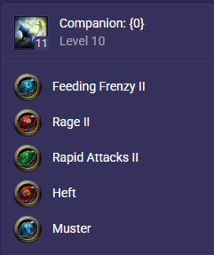
Wild Protector — Magnified Area I, Armour Break III, Minion Splash II | Certo para Ato 4 → mapping T1-10 (o Mattjestic usa os mesmos três e adiciona Minion Mastery). No endgame vira Romira's Requital + Catha's Brilliance. | 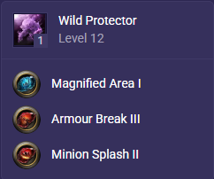
Pain Offering — Danse Macabre, Prolonged Duration II | Central na rota. Danse Macabre só funciona com 2 esqueletos vivos; com 1 esqueleto (Ato 3–4) use Sacrificial Offering no lugar. Brutus' Brain entra no endgame (o espinho não morre). | 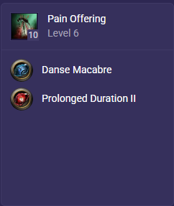
Skeletal Sniper + Withering Presence | Os dois fazem sentido: o Sniper conta como mais um tipo de minion para o Muster e serve de alvo do Pain Offering; o Withering Presence vale com 2× Evergrasping Ring (dano de chaos nos aliados). Sem os anéis, troque o Withering Presence. | 